Copyright


• Gérer le découpage d’une pièce (scènes/rôles) et la distribution associée
• Connaitre les scènes qu’il est possible de répéter en fonction de la disponibilité des comédiens.nes

Ce fichier a été créé par Christophe Lesage de la Cie La Trappe
Il peut être partagé à des tiers, mais en aucun cas, il ne doit être utilisé à des fins commerciales

Il se veut être un outil d'aide pour les metteuses ou metteurs en scènes
Merci de ne pas publier sur internet ce fichier
Vous pouvez en revanche partager le lien vers la page dédiée sur notre site

https://www.latrappe-theatre.com/decoupage-de-piece-et-gestion-de-la-distribution/

Tuto vidéo
https://youtu.be/S88b-R4dCUk

Version 1.0

Aide
Onglet "Découpage | Distribution"

1) Saisir d'abord la structure de la pièce : Acte, scènes, …

Seule les cellules de la colonnes A7:B87 sont saisissables pour indiquer les n° de scènes et/ou d'actes ainsi qu'une description. Cette saisie sera reprise pour alimenter l'onglet "Scènes vs Dispo"

Il est possible de saisir jusqu'à 80 scènes

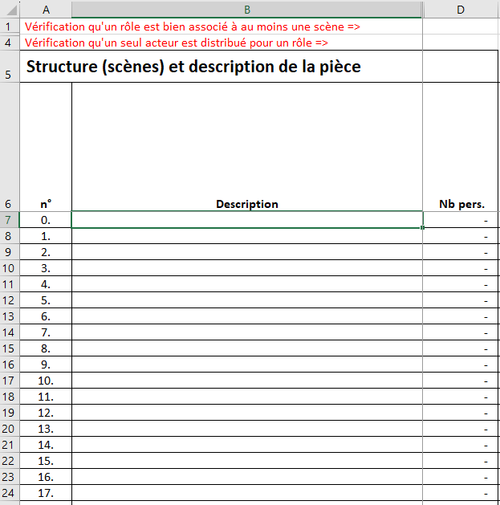

2) saisir les personnages

Seule les cellules de la colonnes E6:AX6 sont saisissables pour indiquer les personnages de la pièce.

Il est possible de saisir jusqu'à 45 personnages

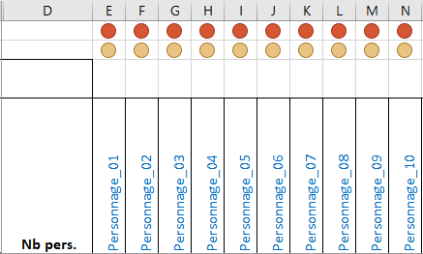

3) Saisir la liste des comédiens.nes

Seule les cellules de la colonnes B92:B121 sont saisissables pour indiquer le nom des comédiens.nes. Cette saisie sera reprise pour alimenter l'onglet "Scènes vs Dispo"

Il est possible de saisir jusqu'à 30 comédiens.nes

ATTENTION : Les n° des cellules A92:A121 ne doivent en aucun cas être supprimé.

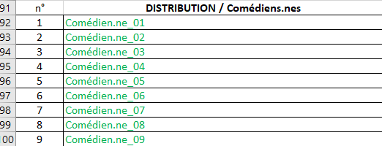

4) Saisir la répartition scène/personnage

Seule les cellules de la colonnes E7:AX87 sont saisissables pour indiquer par un "x" ou un "X" si un personnage intervient dans une scène.

La ligne 1 permet de vérifier si un rôle est bien concerné par au moins une scène. - Vert : le rôle est rattaché à au moins une scène. - Orange : le rôle n'est saisi pour aucune scène.

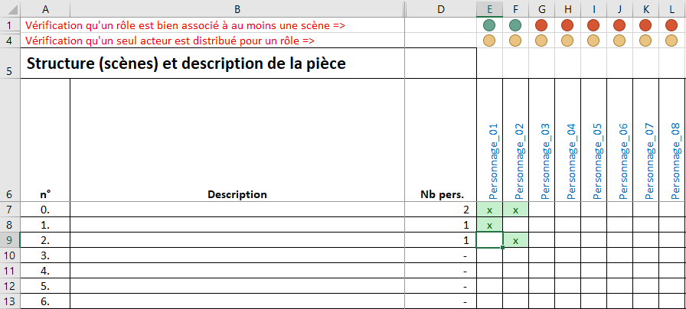

5) Saisir la distribution

Seule les cellules de la colonnes E92:AX121 sont saisissables pour rattacher par un "x" ou un "X" un comédien.ne à un personnage.

Les lignes 4 et 91 permettent de vérifier si un rôle est bien distribué et une seule fois. - Vert : le rôle est rattaché à un.e comédien.ne. - Orange : le rôle n'est rattaché à aucun.e comédien.ne. - Rouge : le rôle est rattaché à plus d'un.e comédien.ne.

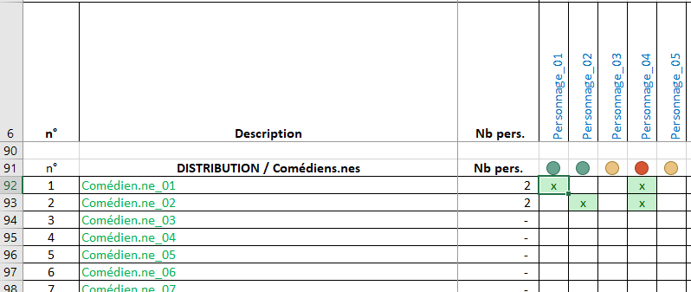

6) Contrôle

Les cellules AZ :CC87 ne sont pas saissisables. Elles s'appuient sur les saisies précédentes et permettent d'avoir une vision Scènes/comédiens.nes en complément de la vision Scènes/Personnages. Cela permet de mettre en avantles impossibilité si de comédien.e est distribué.e dans 2 rôles. Dans ce cas, il y a un "KO" qui s'affiche pour la ou les scènes concernées et un picto Rouge pour le ou la comédien.e.

Une fois la saisie terminée, on a également : - une synthèse des rôles pour chaque scènes - une synthèse des rôles pour chaque comédien.e

Onglet "Scènes vs Sispo"

1) Saisir la présence des comédien.nes

L'onglet est automaitquement mis à jour à partir de l'onglet "Découpage | Distribution". Seule les cellules de la colonnes C4:C33 sont saisissables pour indiquer par un "x" ou un "X" si un.e comédien.ne est disponible pour répéter.

Les scènes "répétables" sont alors indiquées

